1. 스티커색상 헥사고날
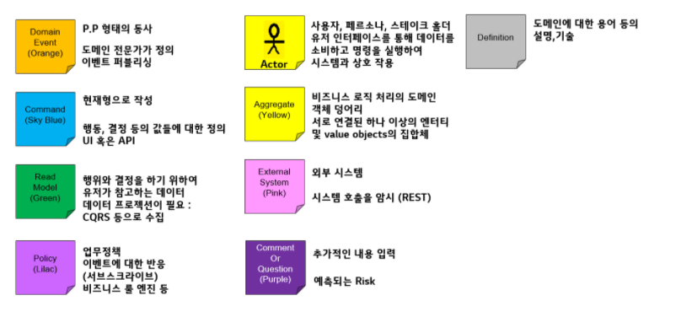
[헥사고날 아키텍처] REST Inbound adaptor 이외에 gRPC 등의 Inbound Adaptor 를 추가함에 있어서 도메인 모델의 손상을 주지 않고 새로운 프로토콜에 기존 구현체를 적응시킬 수 있는가? (2)

